INTRODUCCIÓN
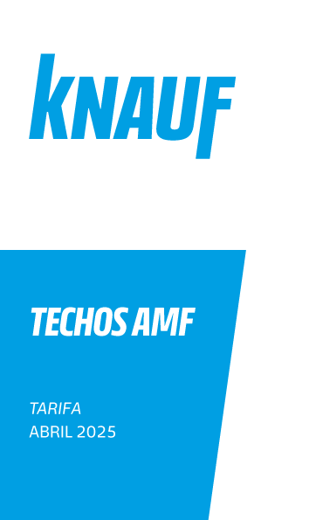
0% | Descuento
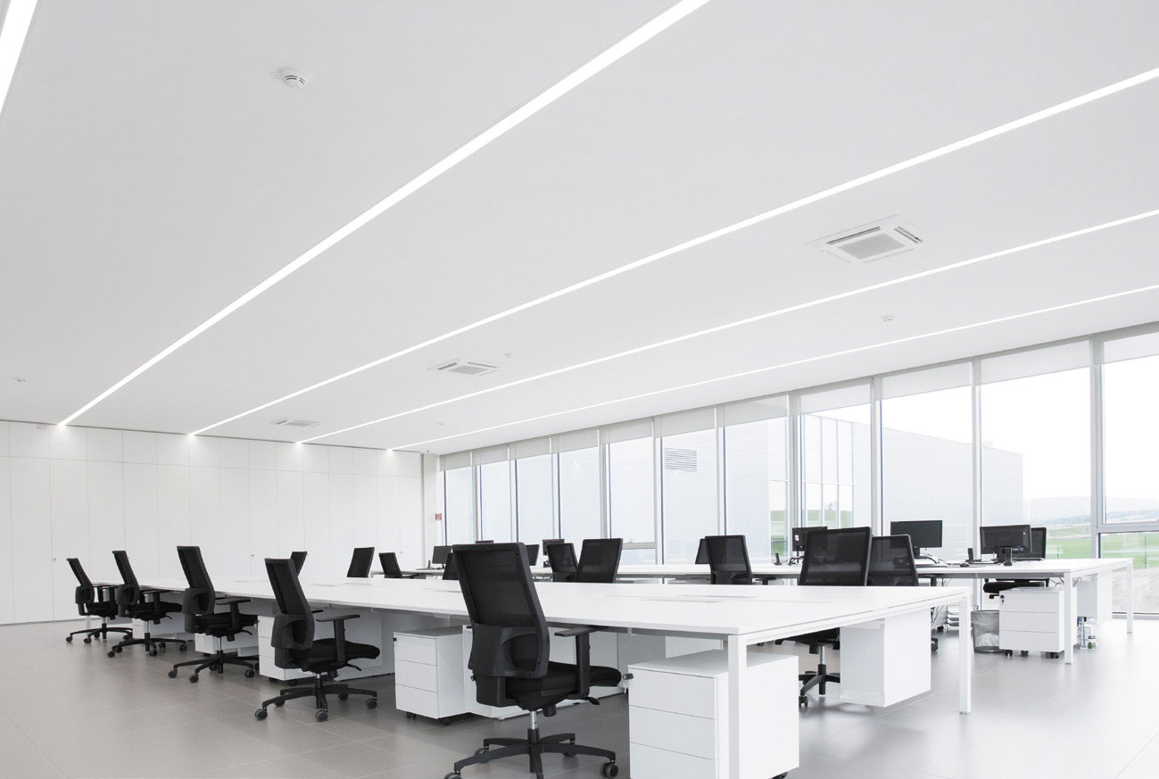

The present Price List cancel and replace the previous one.
The present Price List cancel and replace the previous one.

COLOR Y DISEÑO
AMF COLOR Y DISEÑO
AMF Thermatex ALPHA Color
Código de Producto | Descripción de Producto | Tipo de Canto | Formato | Por Caja | Por Caja | Por Caja | Por Pallet | Por Pallet | Pedido Mínimo | Precio Bruto | Precio Neto €/m2
 |  |  | (mm) | Unidades | M2 | Kilos | Cajas | M2 | de Suministro | € / M2 | Distribuidor
719225 | Alpha Negro Mate 9004 | Board | 600x600x19 | 10 | 3.60 | 12.6 | 44 | 158.40 | Caja | 32.75 | 32.75
722073 | Alpha Negro Mate 9004 | Board | 600x1200x19 | 8 | 5.76 | 20.3 | 28 | 161.28 | Pallet | 32.75 | 32.75
713570 | Alpha Silver 9006 | Board | 600x600x19 | 10 | 3.60 | 12.6 | 44 | 158.40 | 300 m2 | 39.25 | 39.25
713569 | Alpha Crema | Board | 600x600x19 | 10 | 3.60 | 12.6 | 44 | 158.40 | 300 m2 | 39.25 | 39.25
781640 | Alpha Marmol Verde | Board | 600x600x19 | 10 | 3.60 | 12.6 | 44 | 158.40 | 300 m2 | 39.25 | 39.25
781361 | Alpha Cobre | Board | 600x600x19 | 10 | 3.60 | 12.6 | 44 | 158.40 | 300 m2 | 39.25 | 39.25
781363 | Alpha Roble | Board | 600x600x19 | 10 | 3.60 | 12.6 | 44 | 158.40 | 300 m2 | 39.25 | 39.25
781357 | Alpha Latón | Board | 600x600x19 | 10 | 3.60 | 12.6 | 44 | 158.40 | 300 m2 | 39.25 | 39.25
781360 | Alpha Azul Acero | Board | 600x600x19 | 10 | 3.60 | 12.6 | 44 | 158.40 | 300 m2 | 39.25 | 39.25
781365 | Alpha Arena | Board | 600x600x19 | 10 | 3.60 | 12.6 | 44 | 158.40 | 300 m2 | 39.25 | 39.25
781358 | Alpha Hormigón | Board | 600x600x19 | 10 | 3.60 | 12.6 | 44 | 158.40 | 300 m2 | 39.25 | 39.25
744793 | Alpha Granito | Board | 600x600x19 | 10 | 3.60 | 12.6 | 44 | 158.40 | 300 m2 | 39.25 | 39.25

AMF Thermatex Varioline Symetra
Código de Producto | Descripción de Producto | Tipo de Canto | Formato | Por Caja | Por Caja | Por Caja | Por Pallet | Por Pallet | Pedido Mínimo | Precio Bruto | Precio Neto €/m2
 |  |  | (mm) | Unidades | M2 | Kilos | Cajas | M2 | de Suministro | € / M2 | Distribuidor
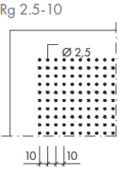
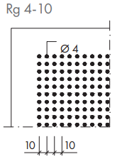
 | Rg 2,5-10 | Board | 600x600x19 | 10 | 3.6 | 11.9 | 44 | 158.40 | Consultar | 58.35 | 16.06
 | Rg 4-10 |  | 600x600x19 | 10 | 3.6 | 11.9 | 44 | 158.40 | Consultar
 | Rg 4-16 |  | 600x600x19 | 10 | 3.6 | 11.9 | 44 | 158.40 | Consultar
 | Rg 4-16 / 4x4 |  | 600x600x19 | 10 | 3.6 | 11.9 | 44 | 158.40 | Consultar
 | RS 15-20 |  | 600x600x19 | 10 | 3.6 | 11.9 | 44 | 158.40 | Consultar

 | Rg 2,5-10 | Tegular 24-90 | 600x600x19 | 10 | 3.6 | 11.9 | 44 | 158.40 | Consultar | 63.85 | 16.06
 | Rg 4-10 |  | 600x600x19 | 10 | 3.6 | 11.9 | 44 | 158.40 | Consultar
 | Rg 4-16 |  | 600x600x19 | 10 | 3.6 | 11.9 | 44 | 158.40 | Consultar
 | Rg 4-16 / 4x4 |  | 600x600x19 | 10 | 3.6 | 11.9 | 44 | 158.40 | Consultar
 | RS 15-20 |  | 600x600x19 | 10 | 3.6 | 11.9 | 44 | 158.40 | Consultar
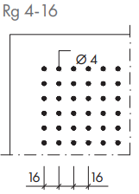
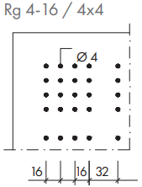
 | Rg 2,5-10 | Tegular 15-90 | 600x600x19 | 10 | 3.6 | 11.9 | 44 | 158.40 | Consultar | 63.85 | 16.06
 | Rg 4-10 |  | 600x600x19 | 10 | 3.6 | 11.9 | 44 | 158.40 | Consultar
 | Rg 4-16 |  | 600x600x19 | 10 | 3.6 | 11.9 | 44 | 158.40 | Consultar
 | Rg 4-16 / 4x4 |  | 600x600x19 | 10 | 3.6 | 11.9 | 44 | 158.40 | Consultar
 | RS 15-20 |  | 600x600x19 | 10 | 3.6 | 11.9 | 44 | 158.40 | Consultar

 | Rg 2,5-10 | Vector | 600x600x24 | 10 | 3.6 | 11.9 | 44 | 158.40 | Consultar | 82.75 | 16.06
 | Rg 4-10 |  | 600x600x24 | 10 | 3.6 | 11.9 | 44 | 158.40 | Consultar
 | Rg 4-16 |  | 600x600x24 | 10 | 3.6 | 11.9 | 44 | 158.40 | Consultar
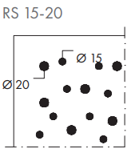
 | Rg 4-16 / 4x4 |  | 600x600x24 | 10 | 3.6 | 11.9 | 44 | 158.40 | Consultar
 | RS 15-20 |  | 600x600x24 | 10 | 3.6 | 11.9 | 44 | 158.40 | Consultar

 | Rg 2,5-10 | Finesse | 600x600x19 | 10 | 3.6 | 11.9 | 44 | 158.40 | Consultar | 79.05 | 16.06
 | Rg 4-10 |  | 600x600x19 | 10 | 3.6 | 11.9 | 44 | 158.40 | Consultar
 | Rg 4-16 |  | 600x600x19 | 10 | 3.6 | 11.9 | 44 | 158.40 | Consultar
 | Rg 4-16 / 4x4 |  | 600x600x19 | 10 | 3.6 | 11.9 | 44 | 158.40 | Consultar
 | RS 15-20 |  | 600x600x19 | 10 | 3.6 | 11.9 | 44 | 158.40 | Consultar

AMF Thermatex Varioline Metall Dekor
Código de Producto | Descripción de Producto | Tipo de Canto | Formato | Por Caja | Por Caja | Por Caja | Por Pallet | Por Pallet | Pedido Mínimo | Precio Bruto | Precio Neto €/m2
 |  |  | (mm) | Unidades | M2 | Kilos | Cajas | M2 | de Suministro | € / M2 | Distribuidor
270186 | Dekor Metall RG 1,0-3,0 | Board | 600x600x19 | 10 | 3.6 | 11.9 | 44 | 158.40 | Consultar | 58.35 | 16.06
281953 | Dekor Metall RG 2,5-5,5 |  | 600x600x19 | 10 | 3.6 | 11.9 | 44 | 158.40 | Consultar
281955 | Dekor Metall RG 1,5-2,8D |  | 600x600x19 | 10 | 3.6 | 11.9 | 44 | 158.40 | Consultar
281957 | Dekor Metall QG 3,0-8,5 |  | 600x600x19 | 10 | 3.6 | 11.9 | 44 | 158.40 | Consultar

283592 | Dekor Metall RG 1,0-3,0 | Tegular 24-90 | 600x600x19 | 10 | 3.6 | 11.9 | 44 | 158.40 | Consultar | 63.85 | 16.06
283592 | Dekor Metall RG 2,5-5,5 |  | 600x600x19 | 10 | 3.6 | 11.9 | 44 | 158.40 | Consultar
283594 | Dekor Metall RG 1,5-2,8D |  | 600x600x19 | 10 | 3.6 | 11.9 | 44 | 158.40 | Consultar
292061 | Dekor Metall QG 3,0-8,5 |  | 600x600x19 | 10 | 3.6 | 11.9 | 44 | 158.40 | Consultar

288530 | Dekor Metall RG 1,0-3,0 | Tegular 15-90 | 600x600x19 | 10 | 3.6 | 11.9 | 44 | 158.40 | Consultar | 63.85 | 16.06
288530 | Dekor Metall RG 2,5-5,5 |  | 600x600x19 | 10 | 3.6 | 11.9 | 44 | 158.40 | Consultar
405942 | Dekor Metall RG 1,5-2,8D |  | 600x600x19 | 10 | 3.6 | 11.9 | 44 | 158.40 | Consultar
288528 | Dekor Metall QG 3,0-8,5 |  | 600x600x19 | 10 | 3.6 | 11.9 | 44 | 158.40 | Consultar

281755 | Dekor Metall RG 1,0-3,0 | Vector | 600x600x24 | 8 | 2.88 | 25.3 | 44 | 126.72 | Consultar | 82.75 | 16.06
501663 | Dekor Metall RG 2,5-5,5 |  | 600x600x24 | 8 | 2.88 | 25.3 | 44 | 126.72 | Consultar
405948 | Dekor Metall RG 1,5-2,8D |  | 600x600x24 | 8 | 2.88 | 25.3 | 44 | 126.72 | Consultar
424518 | Dekor Metall QG 3,0-8,5 |  | 600x600x24 | 8 | 2.88 | 25.3 | 44 | 126.72 | Consultar

AMF Thermatex Varioline Madera Dekor
Código de Producto | Descripción de Producto | Tipo de Canto | Formato | Por Caja | Por Caja | Por Caja | Por Pallet | Por Pallet | Pedido Mínimo | Precio Bruto | Precio Neto €/m2
 |  |  | (mm) | Unidades | M2 | Kilos | Cajas | M2 | de Suministro | € / M2 | Distribuidor
283590 | Dekor Madera Fresno | Board | 600x600x19 | 10 | 3.6 | 11.9 | 44 | 158.40 | Consultar | 72.20 | 16.06
283589 | Dekor Madera Abedul |  | 600x600x19 | 10 | 3.6 | 11.9 | 44 | 158.40 | Consultar
283591 | Dekor Madera Cerezo Americano |  | 600x600x19 | 10 | 3.6 | 11.9 | 44 | 158.40 | Consultar
284540 | Dekor Madera Cerezo Europeo |  | 600x600x19 | 10 | 3.6 | 11.9 | 44 | 158.40 | Consultar
270187 | Dekor Madera Arce |  | 600x600x19 | 10 | 3.6 | 11.9 | 44 | 158.40 | Consultar
284541 | Dekor Madera Roble |  | 600x600x19 | 10 | 3.6 | 11.9 | 44 | 158.40 | Consultar

292062 | Dekor Madera Fresno | Tegular 24-90 | 600x600x19 | 10 | 3.6 | 11.9 | 44 | 158.40 | Consultar | 77.70 | 16.06
292063 | Dekor Madera Abedul |  | 600x600x19 | 10 | 3.6 | 11.9 | 44 | 158.40 | Consultar
283591 | Dekor Madera Cerezo Americano |  | 600x600x19 | 10 | 3.6 | 11.9 | 44 | 158.40 | Consultar
292067 | Dekor Madera Cerezo Europeo |  | 600x600x19 | 10 | 3.6 | 11.9 | 44 | 158.40 | Consultar
292068 | Dekor Madera Arce |  | 600x600x19 | 10 | 3.6 | 11.9 | 44 | 158.40 | Consultar
292069 | Dekor Madera Roble |  | 600x600x19 | 10 | 3.6 | 11.9 | 44 | 158.40 | Consultar

288535 | Dekor Madera Fresno | Tegular 15-90 | 600x600x19 | 10 | 3.6 | 11.9 | 44 | 158.40 | Consultar | 77.70 | 16.06
288534 | Dekor Madera Abedul |  | 600x600x19 | 10 | 3.6 | 11.9 | 44 | 158.40 | Consultar
405945 | Dekor Madera Cerezo Americano |  | 600x600x19 | 10 | 3.6 | 11.9 | 44 | 158.40 | Consultar
291962 | Dekor Madera Cerezo Europeo |  | 600x600x19 | 10 | 3.6 | 11.9 | 44 | 158.40 | Consultar
434795 | Dekor Madera Arce |  | 600x600x19 | 10 | 3.6 | 11.9 | 44 | 158.40 | Consultar
290443 | Dekor Madera Roble |  | 600x600x19 | 10 | 3.6 | 11.9 | 44 | 158.40 | Consultar

509127 | Dekor Madera Fresno | Vector | 600x600x19 | 8 | 2.88 | 25.3 | 44 | 126.72 | Consultar | 96.00 | 16.06
501673 | Dekor Madera Abedul |  | 600x600x19 | 8 | 2.88 | 25.3 | 44 | 126.72 | Consultar
289760 | Dekor Madera Cerezo Americano |  | 600x600x19 | 8 | 2.88 | 25.3 | 44 | 126.72 | Consultar
290446 | Dekor Madera Cerezo Europeo |  | 600x600x19 | 8 | 2.88 | 25.3 | 44 | 126.72 | Consultar
287248 | Dekor Madera Arce |  | 600x600x19 | 8 | 2.88 | 25.3 | 44 | 126.72 | Consultar
287247 | Dekor Madera Roble |  | 600x600x19 | 8 | 2.88 | 25.3 | 44 | 126.72 | Consultar

AMF Thermatex Varioline MOTIV Personalizado
Código de Producto | Descripción de Producto | Tipo de Canto | Formato | Por Caja | Por Caja | Por Caja | Por Pallet | Por Pallet | Pedido Mínimo | Precio Bruto | Precio Neto €/m2
 |  |  | (mm) | Unidades | M2 | Kilos | Cajas | M2 | de Suministro | € / M2 | Distribuidor

449336 | Motiv Personalizado | Board | 600x600x19 | 10 | 3.6 | 11.9 | 44 | 158.40 | Consultar | 83.35 | 83.35
501951 | Motiv Personalizado | Tegular 24-90 | 600x600x19 | 10 | 3.6 | 11.9 | 44 | 158.40 | Consultar | 88.75 | 88.75
455928 | Motiv Personalizado | Tegular 15-90 | 600x600x19 | 10 | 3.6 | 11.9 | 44 | 158.40 | Consultar | 88.75 | 88.75
406532 | Motiv Personalizado | Vector | 600x600x24 | 8 | 2.88 | 25.3 | 44 | 126.72 | Consultar | 106.85 | 106.85

Material Clase: A2-s1,d0 o Según Motiv C-s1,d0 Precio global por elaboración de imagen: 1 placa: 50,00 € neto Se debe de proporcionar un archivo listo para la impresión que cumpla con los siguientes requisitos. Exigencias graficas: Archivos de gráficos (.tif, .jpg, .eps. en tamaño correspondiente) o archivos PDF estándar x3 Resolución min. 300 dpi; alternativa: archivos vectoriales 3 mm de margen de impresión en cada canto. Derechos de imagen y uso deben ser presentados. Estas directrices para la transferencia de datos se deben cumplir.

ISLAS ACÚSTICAS
ISLAS ACÚSTICAS
Mineral TOPIQ Sonic Element
Código de Producto | Descripción de Producto | Formato | Por Caja | Por Caja | Por Caja | Por Pallet | Tipo de | Precio Bruto | Precio Neto €/Ud
 |  | (mm) | Unidades | M2 | Kilos | Cajas | Disponibilidad | € / Ud | Distribuidor
...
 |  |  |  |  |  |  | C | 386.85 | 386.85
 |  |  |  |  |  |  | C | 984.30 | 984.30
 |  |  |  |  |  |  | C | 246.80 | 246.80
 |  |  |  |  |  |  | C | 200.60 | 200.60
 |  |  |  |  |  |  | C | 453.90 | 453.90
 |  |  |  |  |  |  | C | 397.80 | 397.80
 |  |  |  |  |  |  | C | 397.80 | 397.80
 |  |  |  |  |  |  | C | 397.80 | 397.80

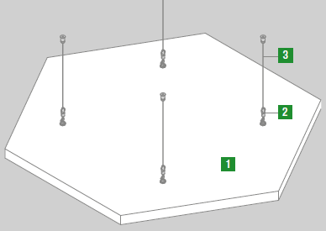
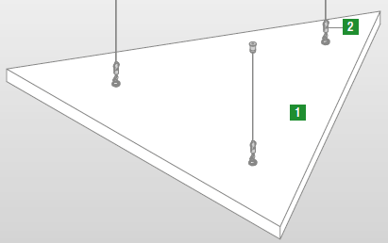
 |  |  |  |  |  |  | D | 239.60 | 239.60
 |  |  |  |  |  |  | D | 344.00 | 344.00
 |  |  |  |  |  |  | D | 371.30 | 371.30
 |  |  |  |  |  |  | D | 389.75 | 389.75
 |  |  |  |  |  |  | D | 480.65 | 480.65
 |  |  |  |  |  |  | D | 1275.00 | 1275.00
 |  |  |  |  |  |  | D | 314.65 | 314.65
 |  |  |  |  |  |  | D | 255.50 | 255.50
 |  |  |  |  |  |  | D | 590.12 | 590.12
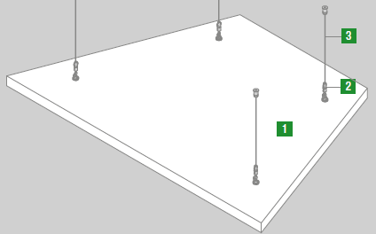
 |  |  |  |  |  |  | D | 517.15 | 517.15
 |  |  |  |  |  |  | D | 517.15 | 517.15
 |  |  |  |  |  |  | D | 517.15 | 517.15

 |  |  |  |  |  |  | A | 16.35 | 16.35
...
 |  |  |  |  | Por Caja | Por Pallet | Tipo de | Precio Bruto | Precio Neto €/Ud
 |  |  |  |  | Kilos | Cajas | Disponibilidad | € / Ud | Distribuidor
 |  |  |  |  | 17 |  | D | 1,386.00 | 1386.00
 |  |  |  |  | 28 |  | D | 1,945.00 | 1945.00
 |  |  |  |  | 54 |  | D | 2,432.00 | 2432.00
...
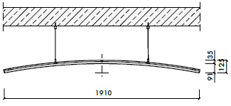
 |  |  |  |  | Por Caja | Por Pallet | Tipo de | Precio Bruto | Precio Neto €/Ud
 |  |  |  |  | Kilos | Cajas | Disponibilidad | € / Ud | Distribuidor
 |  |  |  |  | 22.6 |  | D | 1,938.00 | 1938.00
 |  |  |  |  | 22.6 |  | D | 1,938.00 | 1938.00
...
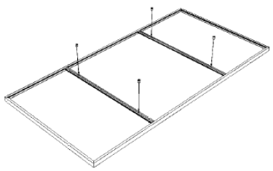
 |  |  |  | Por Caja | Por Caja | Por Pallet | Tipo de | Precio Bruto | Precio Neto €/Ud
 |  |  |  | M2 | Kilos | Cajas | Disponibilidad | € / Ud | Distribuidor
 |  |  |  |  | 5 |  | D | 332.00 | 332.00
 |  |  |  |  | 8 |  | D | 409.90 | 409.90
 |  |  |  |  | 12 |  | D | 456.00 | 456.00
 |  |  |  |  | 17 |  | D | 541.20 | 541.20
...
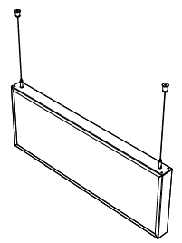
...
 |  |  |  | Por Caja | Por Caja | Por Pallet | Tipo de | Precio Bruto | Precio Neto €/Ud
 |  |  |  | M2 | Kilos | Cajas | Disponibilidad | € / Ud | Distribuidor
 |  |  |  |  | 3.6 |  | D | 176.00 | 176.00
 |  |  |  |  | 6.3 |  | D | 232.35 | 232.35
...
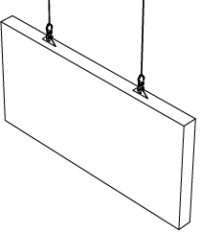
...
 |  |  |  | Por Caja | Por Caja | Por Pallet | Tipo de | Precio Bruto | Precio Neto €/Ud
 |  |  |  | M2 | Kilos | Cajas | Disponibilidad | € / Ud | Distribuidor
 |  |  |  |  | 3.6 |  | C | 127.50 | 127.50
 |  |  |  |  | 5.9 |  | C | 147.90 | 147.90
 |  |  |  |  | 5.24 |  | C | 149.95 | 149.95
 |  |  |  |  | 7.86 |  | C | 178.50 | 178.50
 |  |  |  |  | 3.6 |  | C | 125.00 | 125.00
 |  |  |  |  | 5.9 |  | C | 144.00 | 144.00

 |  |  |  |  |  |  | Caja | 2.00 | 2.00
...
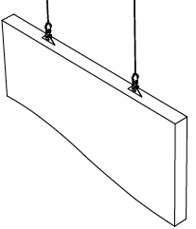
...
 |  |  |  | Por Caja | Por Caja | Por Pallet | Tipo de | Precio Bruto | Precio Neto €/Ud
 |  |  |  | M2 | Kilos | Cajas | Disponibilidad | € / Ud | Distribuidor
 |  |  |  |  | 20 |  | C | 190.25 | 190.25
 |  |  |  |  | 30 |  | C | 217.75 | 217.75

 |  |  |  |  |  |  | Caja | 2.00 | 2.00
...
 |  |  |  | Por Caja | Por Caja | Por Pallet | Tipo de | Precio Bruto | Precio Neto €/Ud
 |  |  |  | M2 | Kilos | Cajas | Disponibilidad | € / Ud | Distribuidor
 |  |  |  |  | 8 |  | D | 355.00 | 355.00
 |  |  |  |  | 9 |  | D | 403.40 | 403.40
 |  |  |  |  | 15 |  | D | 518.15 | 518.15
 |  |  |  |  | 23 |  | D | 603.35 | 603.35
...

METAL
...
Tegular 24 - 8 MESH METAL
678711 | BP3986M6A1 | RB25 | 600x600x8 | 12 | 4.32 | 18.65 | 24 | 103.68 | S | 78.00

Tegular 15 - 8 MESH METAL
MALLA ESTIRADA Post pintado Ral 9010 / Ral 9006 / Ral 9005 / Ral 9007 |  |  |  |  | Pedidos inferiores a 300m2, sobre costo de 200,00 € neto.
Código de Producto | Referencia de | Descripción de Producto | Formato | Por Caja | Por Caja | Por Caja | Por Pallet | Por Pallet | Tipo de | Precio Bruto
 | Producto |  | (mm) | Unidades | M2 | Kilos | Cajas | M2 | Disponibilidad | € / M2
678699 | BP3983M6A1 | KD100 | 600x600x8 | 12 | 4.32 | 20.31 | 24 | 103.68 | S | 79.50
678703 | BP3984M6A1 | RB25 | 600x600x8 | 12 | 4.32 | 19.19 | 24 | 103.68 | S | 79.50

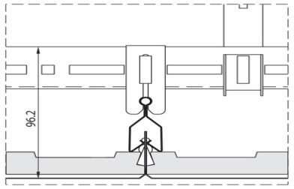
CILP' IN Post Pintado Ral 9010

Q-CLIP F con bisel de 3mm
En combinación con el sistema de supensión DP-12
Código de Producto | Referencia de | Descripción de Producto | Formato | Por Caja | Por Caja | Por Caja | Por Pallet | Por Pallet | Tipo de | Precio Bruto
 | Producto |  | (mm) | Unidades | M2 | Kilos | Cajas | M2 | Disponibilidad | € / M2
678025 | BP2056M6C1 | Liso | 600x600x35 | 14 | 5,04 | 26.00 | 18 | 90.72 | S | 52.70
678038 | BP2067M6C1 | Perforado Rg 2516 sin Velo Acústico | 600x600x35 | 14 | 5.04 | 22.33 | 18 | 90.72 | S | 55.00
678039 | BP2067M6D2 | Perforado Rg 2516 con Velo Acústico | 600x600x35 | 14 | 5.04 | 22.33 | 18 | 90.72 | S | 63.10
678049 | BP2076M6C1 | Microperforado Rd 1522 sin Velo Acústico | 600x600x35 | 14 | 5.04 | 20.92 | 18 | 90.72 | S | 61.60
678050 | BP2076M6D2 | Microperforado Rd 1522 con Velo Acústico | 600x600x35 | 14 | 5.04 | 20.92 | 18 | 90.72 | S | 70.10
678059 | BP2083M6D2 | Extra Microperforado Rg 0701 con Velo Acústico | 600x600x35 | 14 | 5.04 | 25.84 | 18 | 90.72 | S | 75.90
841431 | 2221M6D2 | Opti Microperforado Rg 0704 con Velo Acústico | 600x600x35 | 14 | 5.04 | 25.84 | 18 | 90.72 | S | 79.50
...
Código de Producto | Referencia de | Descripción de Producto | Formato | Por Caja | Por Caja | Por Caja | Por Pallet | Por Pallet | Tipo de | Precio Bruto | Precio Neto €/ml
685769 | BPM311022C | Perfil Clip DP-12 | 4000x16x40 | 10 | 40.00 | 21.30 | 30.00 | 1,200.00 | C | 5.00 | 5.00
Código de Producto | Referencia de | Descripción de Producto | Formato | Por Caja | Por Caja | Por Caja | Por Pallet | Por Pallet | Tipo de | Precio Bruto | Precio Neto €/Cj
 | Producto |  | (mm) | Unidades | ML | Kilos | Cajas | Unidades | Disponibilidad | € / Caja | Distribuidor
686210 | BPM300119 | Empalme Perfil U | 95x23x17 | 100 |  | 6.90 | 96 | 9,600.00 | C | 223.00 | 223.00
686211 | BPM300120E | Clip de Cuelgue Perfil U con DP-12 | 20x21x6 | 100 |  | 0.20 |  |  | C | 49.30 | 49.30
686212 | BPM300138 | Empalme Perfil DP-12 | 60x5 | 100 |  | 0.80 |  |  | C | 35.60 | 35.60
686207 | BPM300105D | Suspensor para Perfil DP-12 | 50x20x4 | 100 |  | 0.60 |  |  | C | 49.30 | 49.30
686198 | BPM300366 | Suspensor para Perfil U |  | 100 |  | 3.90 |  |  | B | 399.00 | 399.00
715432 | BPM300121I | Abrazadera para suspensión de varilla roscada | 43x37x20 | 100 |  | 2.40 | 96 |  | C | 186.30 | 186.30
713017 | BPM300140E | Pieza de Angulo a pared | 90x35x25 | 100 |  | 3.80 | 96 | 9,600.00 | C | 69.80 | 69.80
